关系图
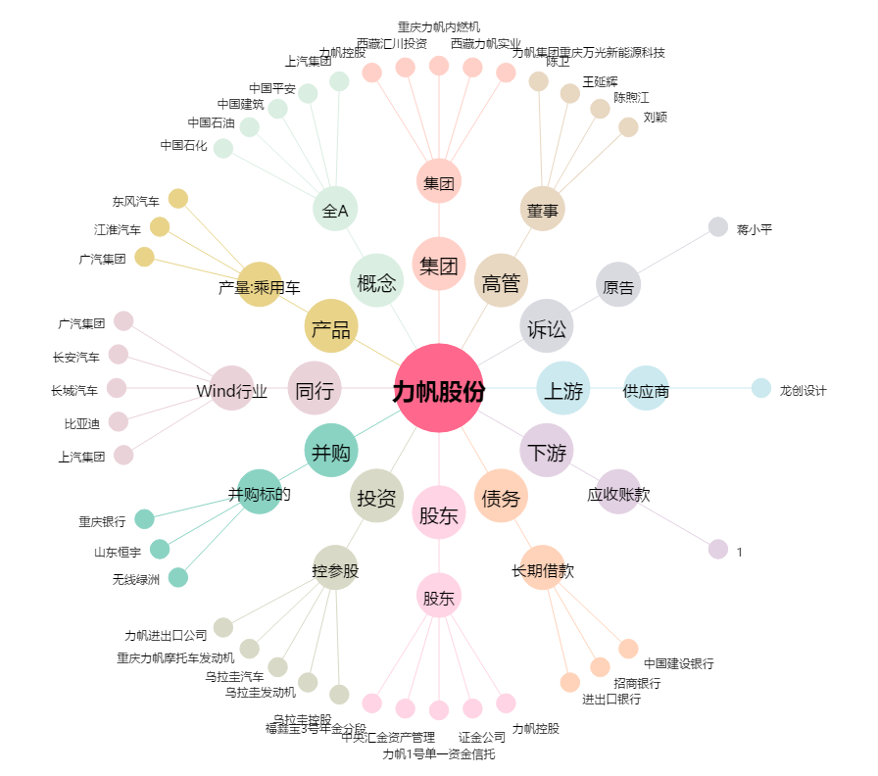
力帆股份[601777.SH] - 关系概览图

